Obliczenia wiatr II
Obliczanie oddziaływania wiatru we,d według PN EN 1991-1-4:2008

Wiatr II - różne warunki w zależności od kierunku

Wartości strefowe
Strefa obciążenia wiatrem (1, 2 albo 3) | 2
Wysokość nad poziomem morza, a [m] | 120 | http://www.wysokosc.mapa.info.pl/
Wartość podstawowa bazowej prędkości wiatru, vb,o [m/s] | 26
Współczynnik sezonowy, cseason | 1.0
α°
α+90°
α+270°
α+180°
Kąt odchylenia osi budynku od kierunku północnego, α [°] | 10
Sytuacje obliczeniowe | → | Wiatr 1 | Wiatr 2 | Wiatr 3 | Wiatr 4
Kierunek wiatru | → | 10 | 100 | 190 | 280
Współczynnik kierunkowy obliczony wg NA, cdir | → | 1.0 | 0.7 | 0.7 | 1.0
Współczynnik kierunkowy według NA albo EN? | wartość zależna od kierunku | wartość zależna od kierunku | wartość zależna od kierunku | wartość zależna od kierunku | wartość zależna od kierunku
Współczynnik kierunkowy przyjęty do obliczeń, cdir | → | 1.0 | 0.7 | 0.7 | 1.0
Bazowa prędkość wiatru, vb, [m/s] | → | 26 | 18.2 | 18.2 | 26
Wartość podstawowa ciśnienia prędkości wiatru, qb,o [kN/m²] | 0.42

Parametry terenu
Kategoria terenu (0, I, II, III albo IV) dla poszczególnych kierunków | → | III | III | III | III
Wysokość chropowatości, zo [m] | → | 0.3 | 0.3 | 0.3 | 0.3
Wysokość minimalna, zmin [m] | → | 5 | 5 | 5 | 5
Wysokość maksymalna (wg NA), zmax [m] | → | 400 | 400 | 400 | 400
Współczynnik terenu, kr | → | 0.215 | 0.215 | 0.215 | 0.215
Wiatr 1
d
b
Charakterystyka budynku |  | Wiatr 1 | Wiatr 2 | Wiatr 3 | Wiatr 4
Wysokość, h [m] | 25 | 25 | 25 | 25 | 25
Szerokość, b [m] | 10 | 10 | 28 | 10 | 28
Głębokość, d [m] | 28 | 28 | 10 | 28 | 10

Określenie pól A - C na ścianach bocznych
Określenie pól A - C przy oddziaływaniu wiatru z jednego kierunku
Odległość od krawędzi, e [m] | → | 10.0 | 28.0 | 10.0 | 28.0
Szerokość pola A na ścianie o długości d, m | → | 2.0 | 5.6 | 2.0 | 5.6
Szerokość pola B na ścianie o długości d, m | → | 8.0 | 4.4 | 8.0 | 4.4
Szerokość pola C na ścianie o długości d, m | → | 18.0 | 0.0 | 18.0 | 0.0

Szczytowe ciśnienie prędkości wiatru wg zasadniczej części EN
Proporcja h/b | → | h > 2b | h ≤ b | h > 2b | h ≤ b
Wysokość odniesienia, ze [m] | → | ze = h, wysokość zalecana | ze = h, wysokość zalecana | ze = h, wysokość zalecana | ze = h, wysokość zalecana
Przyjęta wysokość odniesienia, ze [m] | → | 25.00 | 25.00 | 25.00 | 25.00
Współczynnik wysokości, - | → | 1.0 | 1.0 | 1.0 | 1.0
Wysokość przemieszczenia, hdis [m] | → | 0.0 | 0.0 | 0.0 | 0.0
Efektywna wysokość odniesienia, z [m] | → | 25.00 | 25.00 | 25.00 | 25.00
Współczynnik chropowatości na wysokości odniesienia, cr(z) | → | 0.953 | 0.953 | 0.953 | 0.953
Współczynnik orografii na wysokości odniesienia, co (z) | → | 1.0 | 1.0 | 1.0 | 1.0
Średnia prędkość wiatru na wysokości odniesienia, vm(z) [m/s] | → | 24.77 | 17.34 | 17.34 | 24.77
Współczynnik turbulencji, kl | → | 1.0 | 1.0 | 1.0 | 1.0
Intensywność turbulencji na wysokości odniesienia, Iv(z) | → | 0.226 | 0.226 | 0.226 | 0.226
Szczytowe ciśnienie prędkości na wysokości odniesienia, qp(z) [kN/m²] | → | 0.9903 | 0.4852 | 0.4852 | 0.9903

Szczytowe ciśnienie prędkości wiatru wg Załącznika krajowego NA, co ≥ 1
Efektywna wysokość odniesienia, z [m] | → | 25.00 | 25.00 | 25.00 | 25.00
Współczynnik chropowatości na wysokości odniesienia, cr(z) | → | 0.952 | 0.952 | 0.952 | 0.952
Współczynnik orografii na wysokości odniesienia, co (z) | → | 1.00 | 1.00 | 1.00 | 1.00
Średnia prędkość wiatru na wysokości odniesienia, vm(z) [m/s] | → | 24.76 | 17.33 | 17.33 | 24.76
Współczynnik turbulencji, kl | → | 1.00 | 1.00 | 1.00 | 1.00
Intensywność turbulencji na wysokości odniesienia, Iv(z) | → | 0.226 | 0.226 | 0.226 | 0.226
Szczytowe ciśnienie prędkości na wysokości odniesienia, qp(z) [kN/m²] | → | 0.9892 | 0.4847 | 0.4847 | 0.9892

Szczytowe ciśnienie prędkości wiatru wg Załącznika krajowego NA, co = 1
Współczynnik ekspozycji, ce(z) | → | 2.4111 | 2.4111 | 2.4111 | 2.4111
Wartość bazowa ciśnienia prędkości, qb [kN/m2] | → | 0.4225 | 0.2070 | 0.2070 | 0.4225
Szczytowe ciśnienie prędkości na wysokości odniesienia, qp(z) [kN/m²] | → | 1.0187 | 0.4992 | 0.4992 | 1.0187

Przyjmowane do obliczeń szczytowe ciśnienie prędkości wiatru
Szczytowe ciśnienie prędkości wg EN albo NA ? | NA, co = 1
Szczytowe ciśnienie prędkości na wysokości odniesienia, qp(z) [kN/m²] | → | 1.0187 | 0.4992 | 0.4992 | 1.0187

Współczynniki ciśnienia zewnętrznego
Proporcja h/d | → | 0.89 | 2.50 | 0.89 | 2.50
Wartości współczynnika ciśnienia zewnętrznego, -
pole A | → | wartość podstawowa | wartość podstawowa | wartość podstawowa | wartość podstawowa
pole B | → | wartość podstawowa | wartość podstawowa | wartość podstawowa | wartość podstawowa
pole C | → | wartość podstawowa | wartość podstawowa | wartość podstawowa | wartość podstawowa
pole E | → | wartość podstawowa | wartość podstawowa | wartość podstawowa | wartość podstawowa
Przyjęte wartości współczynnika ciśnienia zewnętrznego, -
pole A | → | -1.4 | -1.4 | -1.4 | -1.4
pole B | → | -1.1 | -1.1 | -1.1 | -1.1
pole C | → | -0.5 | -0.5 | -0.5 | -0.5
pole E | → | -0.47 | -0.58 | -0.47 | -0.58

Ciśnienie wiatru na powierzchnie
Wartość charakterystyczna ciśnienia wiatru we [kN/m²]
pole A | → | -1.4262 | -0.6988 | -0.6988 | -1.4262
pole B | → | -1.1206 | -0.5491 | -0.5491 | -1.1206
pole C | → | -0.5093 | 0.0000 | -0.2496 | 0.0000
pole E | → | -0.4802 | -0.2870 | -0.2353 | -0.5858
Częściowy współczynnik bezpieczeństwa, γQ, - | 1.5 | 1.5 | 1.5 | 1.5 | 1.5
Dodatkowe obciążenie prostopadłe do powierzchni pd [kN/m²] | 0 | 0 | 0 | 0 | 0
Wartość obliczeniowa ssania wiatru we,d [kN/m²] |  | Wiatr 1 | Wiatr 2 | Wiatr 3 | Wiatr 4
pole A | → | 2.14 | 1.05 | 1.05 | 2.14
pole B | → | 1.68 | 0.82 | 0.82 | 1.68
pole C | → | 0.76 | 0.00 | 0.37 | 0.00
pole E | → | 0.72 | 0.43 | 0.35 | 0.88

Układ ciśnienia z uwzględnieniem czterech kierunków wiatru |  | Należy wybrać wartości maksymalne w poszczególnych polach każdej ściany, z uwzględnieniem kierunków wiatru:
 |  | ściana I - wiatr 2, wiatr 3 i wiatr 4, ściana II - wiatr 1, wiatr 3 i wiatr 4,
 |  | ściana III - wiatr 1, wiatr2 i wiatr 4, ściana IV - wiatr 1, wiatr 2 i wiatr 3

 |  | Uwaga! Na każdej ścianie, przy jednym kierunku wiatru mogą występować trzy pola (A, B, C), dwa pola (A, B) albo jedno pole (A). Określenie pól, zgodnie z normą PN EN 1991-1-4:2008, podano w zakładce "Pola ścian".

Strefy i teren
Podział Polski na strefy obciążenia wiatrem wg PN-EN 1991-1-4:2008

 | Mapa podziału Polski na strefy wartości podstawowej bazowej predkości wiatru vb,0

 | Na granicy stref 1 i 2, w pasach o szerokości 10 km po obu stronach granicy, można stosować wartość średnią z obu stref.

Kategorie terenu wg PN-EN 1991-1-4:2008

 | 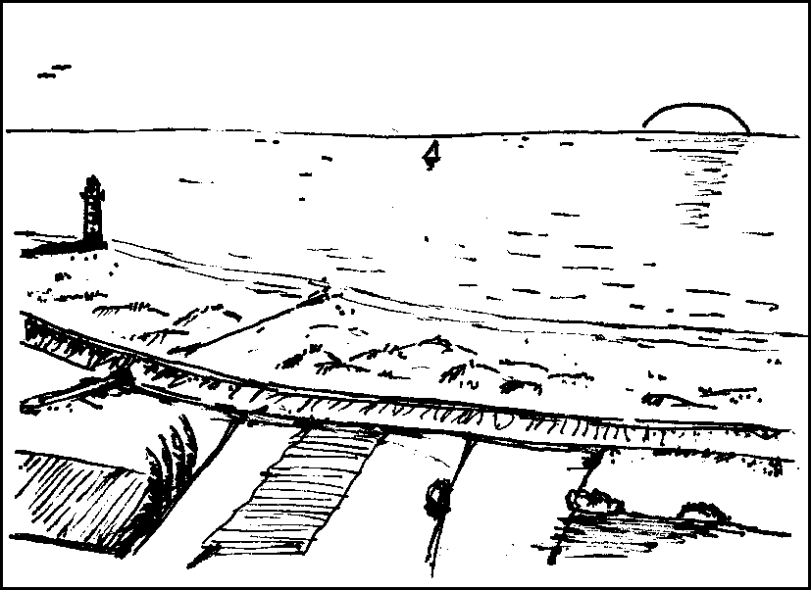 | Kategoria 0

 |  | Morze, obszar brzegowy otwarty na morze

 | 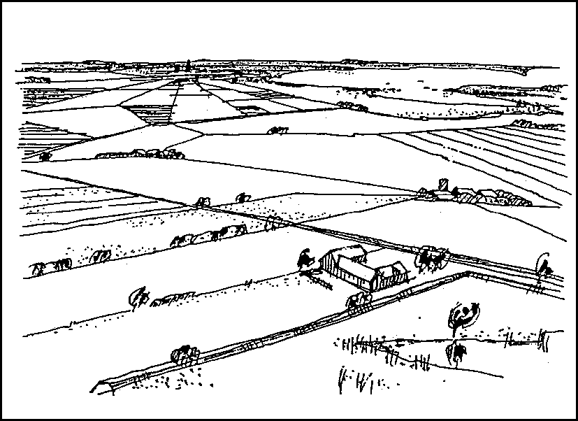 | Kategoria I

 |  | Jeziora albo obszary z pomijalną niewielką roślinnością i bez przeszkód

 | 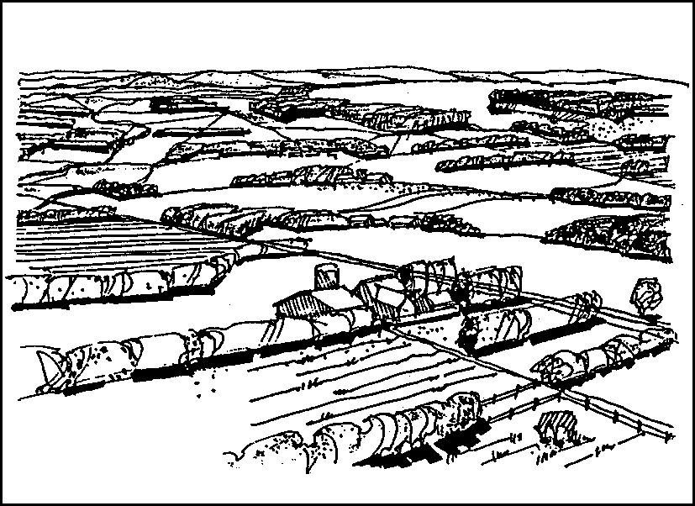 | Kategoria II

 |  | Obszary z niską roślinnością, taką jak trawa, oraz pojedynczymi przeszkodami (drzewa, budynki) oddalonymi od siebie na odległość nie mniejszą niż 20 ich wysokości

 | 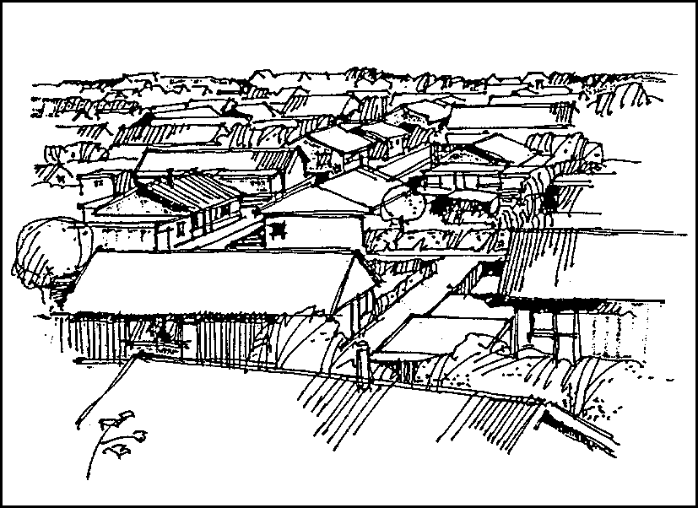 | Kategoria III

 |  | Obszary regularnie pokryte roślinnością albo budynkami lub z pojedynczymi przeszkodami oddalonymi od siebie na odległość nie większą niż 20 ich wysokości (jak wsie, tereny podmiejskie, stałe lasy)

 | 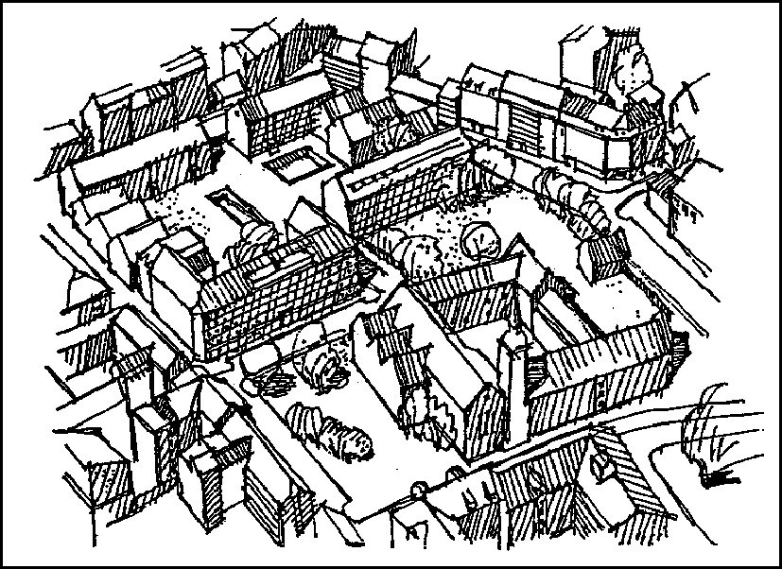 | Kategoria IV

 |  | Obszary, na których przynajmniej 15 % powierzchni pokrywają budynki o średniej wysokości przekraczającej 15 m

